信用交易
融资融券市场交易数据统计(2024-06-05)

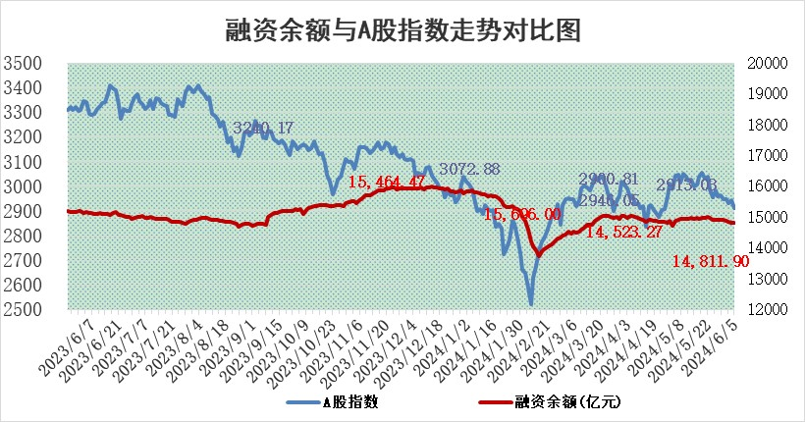
标的证券 | 融资融券余额（亿元） | 融资余额（亿元） | 融券余额（亿元） | 融资买入额（亿元） | 融资融券规模变化（亿元） | 融资余额增幅(‰) | 融券余额增幅(%)
统计数据 | 15,203.78 | 14,811.90 | 380.64 | 548.24 | -14.72 | -0.73 | -0.99

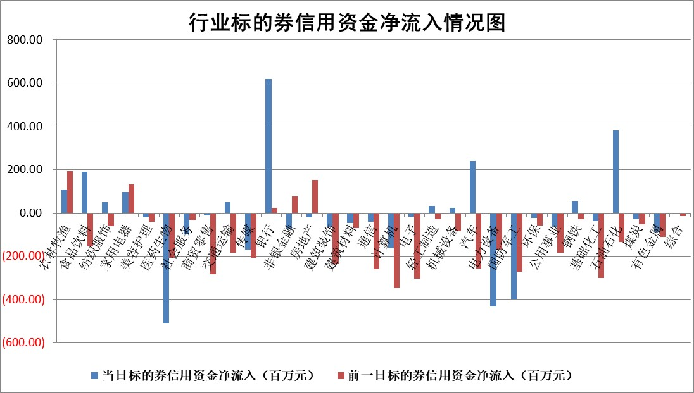

 |  |  |  |  |  |  |  | 2

 |  |  |  |  |  |  |  | 5
标的基金代码 | 标的基金简称 | 融资余额/市值(%) | 融资余额增幅(%) | 融资买入额/成交金额(%) | （融资余额净增额-融券余额净增额）/市值(‱) | 融券余额降幅(%) | ABS[（融资余额净增额-融券余额净增额）/市值净增额-1](%)
159902 | 华夏中小板ETF | 1.24 | 3.31 | 0.47 | 3.99 | 0.23 | 117.22
159915 | 易方达创业板ETF | 1.81 | 1.45 | 594902.51 | 2.56 | -0.85 | 104.59
159919 | 嘉实沪深300ETF | 0.67 | 0.92 | 2.73 | 0.68 | 1.64 | 101.59
159920 | 华夏恒生ETF | 42.53 | -0.27 | 16.70 | -11.51 | 0.36 | 68.10
159922 | 嘉实中证500ETF | 0.43 | 4.14 | 12.75 | 1.86 | 0.09 | 101.48
159925 | 南方沪深300ETF | 0.06 | -0.57 | 0.27 | -0.12 | -0.26 | 100.36
159928 | 消费ETF | 1.00 | 2.00 | 3.09 | 1.98 | 0.20 | 102.14
159934 | 易方达黄金ETF | 89.36 | -0.36 | 8.20 | -32.59 | 0.00 | 31.36
159939 | 全指信息技术ETF | 0.78 | -3.84 | 34.21 | -3.10 | 0.00 | 85.26
159940 | 全指金融地产ETF | 0.11 | 0.16 | 0.00 | 0.02 | 0.00 | 100.03
159995 | 半导体芯片ETF | 2.50 | -3.74 | 136.18 | -9.71 | 0.01 | 120.55
159997 | 天弘中证电子ETF | 2.24 | 1.07 | 10.34 | 2.37 | 0.00 | 100.00
159998 | 天弘中证计算机主题ETF | 0.61 | 1.44 | 0.12 | 4.65 | 2.21 | 68.03
510050 | 华夏上证50ETF | 3.80 | 1.41 | 379.65 | 5.35 | 2.03 | 117.13
510180 | 华安上证180ETF | 0.45 | 0.10 | 1.24 | 0.05 | 0.65 | 100.08
510880 | 华泰柏瑞红利ETF | 0.29 | 8.48 | 2.74 | 2.06 | -27.86 | 102.77
510900 | 易方达恒生H股ETF | 53.83 | -0.47 | 7.47 | -25.49 | 0.00 | 57.80
511010 | 5年期国债ETF | 6.87 | -4.07 | 2.11 | -29.13 | 0.00 | 119.50
511380 | 可转债及可交换债券ETF | 3.44 | 9.04 | 91.75 | 28.51 | 0.26 | 135.85
512000 | 全指证券ETF | 9.12 | 0.48 | 23.79 | 4.09 | -8.60 | 109.11
512010 | 沪深300医药卫生ETF | 6.07 | -0.43 | 122.25 | -2.55 | 0.15 | 76.72
512070 | 沪深300非银ETF | 2.36 | -0.49 | 120.79 | -1.34 | -2.93 | 97.72
512400 | 南方中证申万有色金属ETF | 1.79 | -3.26 | 1.20 | -4.84 | 4.24 | 98.40
512580 | 广发中证环保产业ETF | 1.06 | 1.97 | 0.09 | 2.07 | 0.42 | 104.14
512660 | 国泰中证军工ETF | 2.60 | -6.64 | 9.12 | -18.90 | -1.56 | 10.61
512800 | 华宝中证银行ETF | 12.08 | 1.08 | 2.62 | 12.64 | -1.01 | 107.77
512980 | 广发中证传媒ETF | 1.62 | 10.25 | 1746.34 | 15.00 | -0.32 | 108.14
515030 | 华夏中证新能源汽车ETF | 2.40 | -2.46 | 10.99 | -6.35 | -2.32 | 79.67
515050 | 华夏中证5G通信主题ETF | 0.92 | -0.55 | 4.53 | -0.45 | 0.63 | 99.39
515070 | 华夏中证人工智能ETF | 3.19 | -0.11 | 8.57 | -0.02 | 0.54 | 99.98
标的股票比较指标 |  | 融资余额/流通A股市值(%) | 融资余额增幅(%) | 融资买入额/成交金额(%) | （融资余额净增额-融券余额净增额）/流通A股市值(‱) | 融券余额降幅(%) | ABS[（融资余额净增额-融券余额净增额）/流通A股市值净增额-1](%)
前十名标的个股 |  | 仁东控股 | 逸豪新材 | 五矿发展 | 逸豪新材 | 康拓医疗 | 百诚医药
 |  | 纽泰格 | 中科电气 | 外高桥 | 崇德科技 | 渝三峡A | 容大感光
 |  | 雅博股份 | 西测测试 | 蓝盾光电 | 恒辉安防 | 华勤技术 | 中科磁业
 |  | 中研股份 | 安井食品 | 泰恩康 | 中科电气 | 科威尔 | 波长光电
 |  | 盛帮股份 | 沪农商行 | 华泰股份 | 西测测试 | 国脉科技 | 超捷股份
 |  | 容百科技 | 生益电子 | 韶能股份 | 瑞纳智能 | 中银绒业 | 安博通
 |  | 数码视讯 | 新锐股份 | 博瑞医药 | 盛邦安全 | 城市传媒 | 华依科技
 |  | 福星股份 | 通行宝 | 包钢股份 | 上海贝岭 | 中光防雷 | 华海诚科
 |  | 元道通信 | 崇德科技 | 盛邦安全 | 通行宝 | 红星发展 | 帝尔激光
 |  | 东方通 | 上海贝岭 | 东北证券 | 中科磁业 | 海源复材 | 深科达
后十名标的个股 |  | 锦州港 | 岩石股份 | 中锐股份 | 霍普股份 | 永冠新材 | 新华医疗
 |  | 中泰化学 | 霍普股份 | 安通控股 | 精智达 | 美诺华 | 航天南湖
 |  | 特发信息 | 星宇股份 | 普利制药 | 骏成科技 | 东星医疗 | 聚辰股份
 |  | 海峡创新 | 科博达 | 东旭蓝天 | 恒信东方 | 新北洋 | 上海新阳
 |  | 傲农生物 | 特发服务 | 威创股份 | 天承科技 | 华钰矿业 | 捷强装备
 |  | 超华科技 | 国能日新 | 东旭光电 | 药易购 | 史丹利 | 金凯生科
 |  | 华微电子 | 森赫股份 | 锦州港 | 岩石股份 | 杭电股份 | 万润科技 | ;
 |  | 证通电子 | 苏泊尔 | 中泰化学 | 奕东电子 | 亚泰集团 | 德石股份
 |  | 爱康科技 | 星球石墨 | 特发信息 | 共同药业 | 远达环保 | 万祥科技
 |  | 长江健康 | 精智达 | 海峡创新 | 强瑞技术 | 润欣科技 | 虹软科技
说明：1.以上普通交易数据和信用交易数据皆以交易日收盘后数据为基准；2.上述标的证券总数据只计算标的证券市场总数据，不包括从标的证券中调出去标的证券数据，所以与交易所公布的总值略有不同； 3.上述行业采用申万一级行业分类；4.以上标的基金和标的个股中比较的6个指标值中：前5个（从左至右）为正向指标，值越大排名越靠前；第6个为逆向指标，值越小，排名越靠前；5.第6个指标中ABS[]表示求绝对值，其主要用于考量信用资金相对净流入对股价相对净变化的贡献程度；6.数据来源：wind，交易所。

 | 证券代码 | 新增融资余额 | 融资买入额 | 融资买入增幅前10
远大智能 | 002689 | 28175353 | 42268582 | 199%
亚太股份 | 002284 | 21555247 | 34242865 | 82%
赛诺医疗 | 688108 | 72122899 | 101076547 | 78%
湖南发展 | 000722 | 66023557 | 137112987 | 75%
柘中股份 | 002346 | 14584119 | 36845980 | 58%
国城矿业 | 000688 | 24683149 | 48240585 | 54%
兆新股份 | 002256 | 1985058 | 4066269 | 52%
凯美特气 | 002549 | 33806472 | 61340055 | 52%
华昌达 | 300278 | 13474542 | 19303225 | 48%
新华联 | 000620 | 27311937 | 39201759 | 43%

 | 证券代码 | 新增融资余额 | 融资买入额 | 融资买入增幅前10
兔宝宝 | 002043 | 73310337 | 89923983 | 334%
捷昌驱动 | 603583 | 26026415 | 31686727 | 262%
湘财股份 | 600095 | 94196837 | 132280449 | 252%
中谷物流 | 603565 | 49103883 | 60098371 | 234%
中青宝 | 300052 | 24215352 | 31377809 | 98%
顾家家居 | 603816 | 138518545 | 188424210 | 78%
喜临门 | 603008 | 31503289 | 48351944 | 77%
财信发展 | 000838 | 10831830 | 17666790 | 74%
苏州银行 | 002966 | 10578096 | 19143736 | 72%
金诚信 | 603979 | 23858538 | 36098133 | 60%

